Лист1
x | y | w | z | f | x | y | w | z | f
0 | 0 | 0 | 0 | 1 | 0 | 0 | 0 | 0 | 1
0 | 0 | 0 | 1 | 1 | 0 | 0 | 0 | 1 | 1
0 | 0 | 1 | 1 | 1 | 0 | 0 | 1 | 1 | 1
0 | 1 | 0 | 1 | 1 | 0 | 1 | 0 | 1 | 1
0 | 1 | 1 | 0 | 1 | 0 | 1 | 1 | 0 | 1
0 | 1 | 1 | 1 | 1 | 0 | 1 | 1 | 1 | 1
1 | 0 | 0 | 0 | 1 | 1 | 0 | 0 | 0 | 1
1 | 0 | 0 | 1 | 1 | 1 | 0 | 0 | 1 | 1
1 | 0 | 1 | 0 | 1 | 1 | 0 | 1 | 0 | 1
1 | 0 | 1 | 1 | 1 | 1 | 0 | 1 | 1 | 1
1 | 1 | 0 | 1 | 1 | 1 | 1 | 0 | 1 | 1
1 | 1 | 1 | 0 | 1 | 1 | 1 | 1 | 0 | 1
1 | 1 | 1 | 1 | 1 | 1 | 1 | 1 | 1 | 1
0 | 0 | 1 | 0 | 0 | 0 | 0 | 1 | 0 | 0
0 | 1 | 0 | 0 | 0 | 0 | 1 | 0 | 0 | 0
1 | 1 | 0 | 0 | 0 | 1 | 1 | 0 | 0 | 0

x | y | w | z | f |  | x | y | w | z | f
0 | 0 | 0 | 1 | 1 |  | 0 | 0 | 0 | 1 | 1
0 | 0 | 1 | 1 | 1 |  | 0 | 0 | 1 | 1 | 1
0 | 1 | 0 | 1 | 1 |  | 0 | 1 | 0 | 1 | 1
0 | 1 | 1 | 0 | 1 |  | 0 | 1 | 1 | 0 | 1
0 | 1 | 1 | 1 | 1 |  | 0 | 1 | 1 | 1 | 1
1 | 0 | 0 | 0 | 1 |  | 1 | 0 | 0 | 0 | 1
1 | 0 | 0 | 1 | 1 |  | 1 | 0 | 0 | 1 | 1
1 | 0 | 1 | 0 | 1 |  | 1 | 0 | 1 | 0 | 1
1 | 0 | 1 | 1 | 1 |  | 1 | 0 | 1 | 1 | 1
1 | 1 | 0 | 1 | 1 |  | 1 | 1 | 0 | 1 | 1
1 | 1 | 1 | 0 | 1 |  | 1 | 1 | 1 | 0 | 1
1 | 1 | 1 | 1 | 1 |  | 1 | 1 | 1 | 1 | 1
0 | 0 | 1 | 0 | 0 |  | 0 | 0 | 1 | 0 | 0
0 | 1 | 0 | 0 | 0 |  | 0 | 1 | 0 | 0 | 0
1 | 1 | 0 | 0 | 0 |  | 1 | 1 | 0 | 0 | 0

1 | 2 | 3 | 4 | 5
x | y | w | z | f
0 | 0 | 0 | 1 | 1
0 | 0 | 1 | 1 | 1
0 | 1 | 0 | 1 | 1
0 | 1 | 1 | 0 | 1
0 | 1 | 1 | 1 | 1
1 | 0 | 0 | 0 | 1
1 | 0 | 0 | 1 | 1
1 | 0 | 1 | 0 | 1
1 | 0 | 1 | 1 | 1
1 | 1 | 0 | 1 | 1
1 | 1 | 1 | 0 | 1
1 | 1 | 1 | 1 | 1
0 | 1 | 0 | 0 | 0
1 | 1 | 0 | 0 | 0

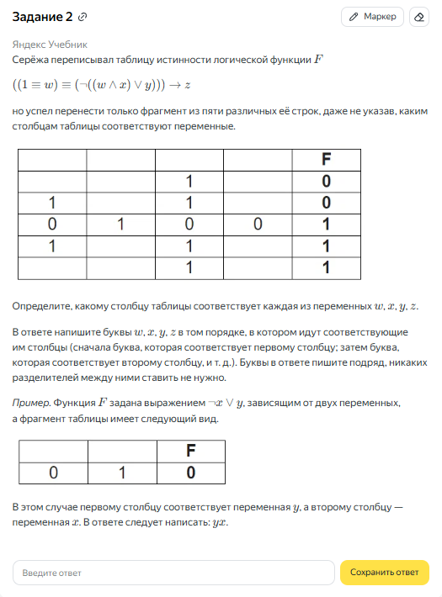

1 | 2 | 3 | 4 | 5
x | z | y | w | f
0 | 1 | 0 | 0 | 1
0 | 1 | 0 | 1 | 1
0 | 1 | 1 | 0 | 1
0 | 0 | 1 | 1 | 1
0 | 1 | 1 | 1 | 1
1 | 0 | 0 | 0 | 1
1 | 1 | 0 | 0 | 1
1 | 0 | 0 | 1 | 1
1 | 1 | 0 | 1 | 1
1 | 1 | 1 | 0 | 1
1 | 0 | 1 | 1 | 1
1 | 1 | 1 | 1 | 1
0 | 0 | 1 | 0 | 0
1 | 0 | 1 | 0 | 0

1 | 2 | 3 | 4 | 5
x | z | y | w | f
0 | 1 | 0 | 0 | 1
1 | 1 | 1 | 0 | 1
1 | 0 | 1 | 1 | 1
1 | 1 | 1 | 1 | 1
0 | 0 | 1 | 0 | 0
1 | 0 | 1 | 0 | 0

